1
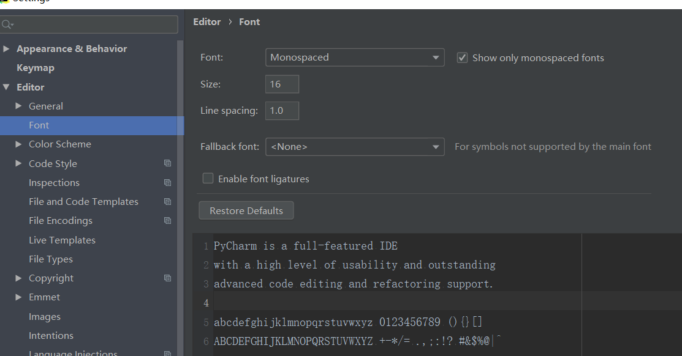
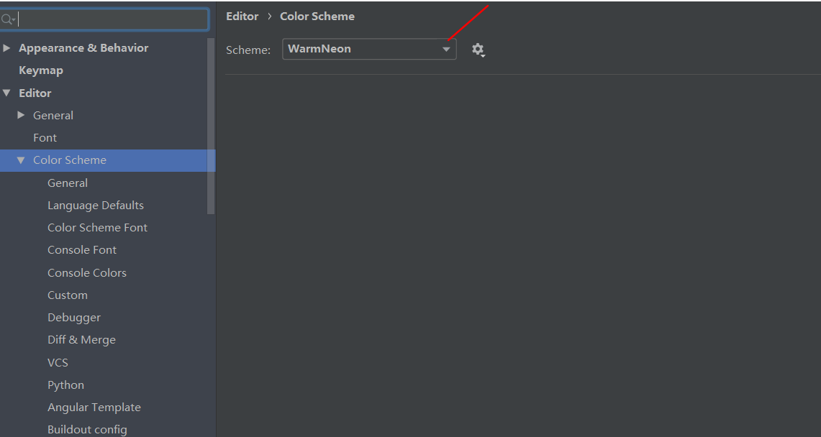
。。 | 《pycharm笔记》如何在pycharm中显示空格

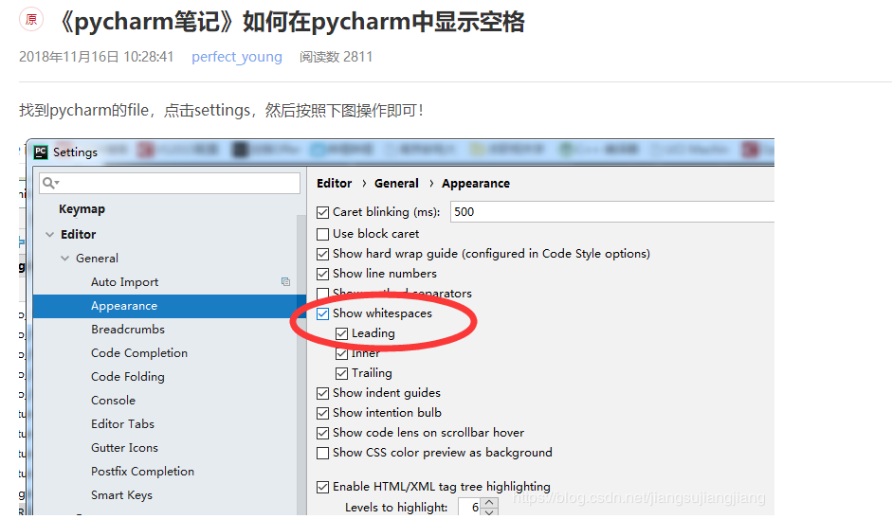

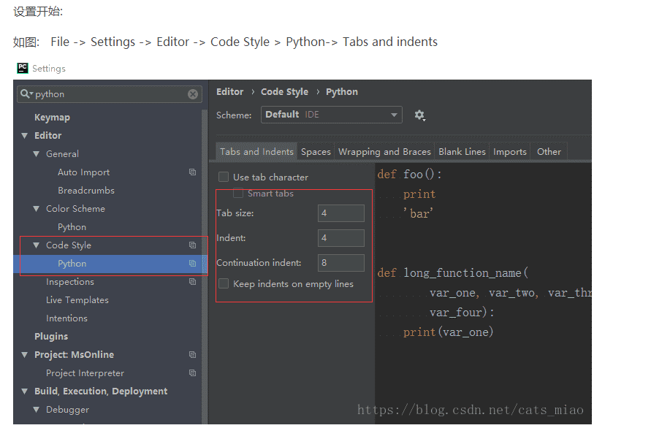

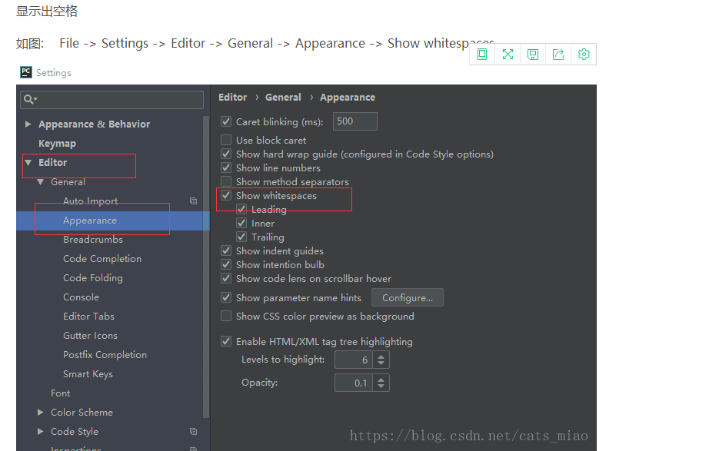

 | python代码美化工具
 | 以下使用均为在pycharm中
 | 一、.Pycharm自带重定格式
 | ctrl + alt + L
 | ctrl + alt + shift + L 查看重定格式历史记录
 | 二、autopep8
 | 最简单的是使用pip install autopep8
 | 1.下载autopep8，使用Project Interpreter

Sheet2
